09_画像・OCR検証
09 画像・OCR検証

埋め込み画像の保持と、OCR有効時の画像内文字抽出を確認する。OCR固有文字列はセル本文には記載しない。
文書ID: EXPS-DES-09 |  |  | 版: 1.0 |  | 状態: 検証用 |  |  | 主管: QA | 更新: 2026-08-23
 | 9.1 文字なし画像（画像保持） |  |  |  |  |  | 9.2 日本語文字画像（OCR）


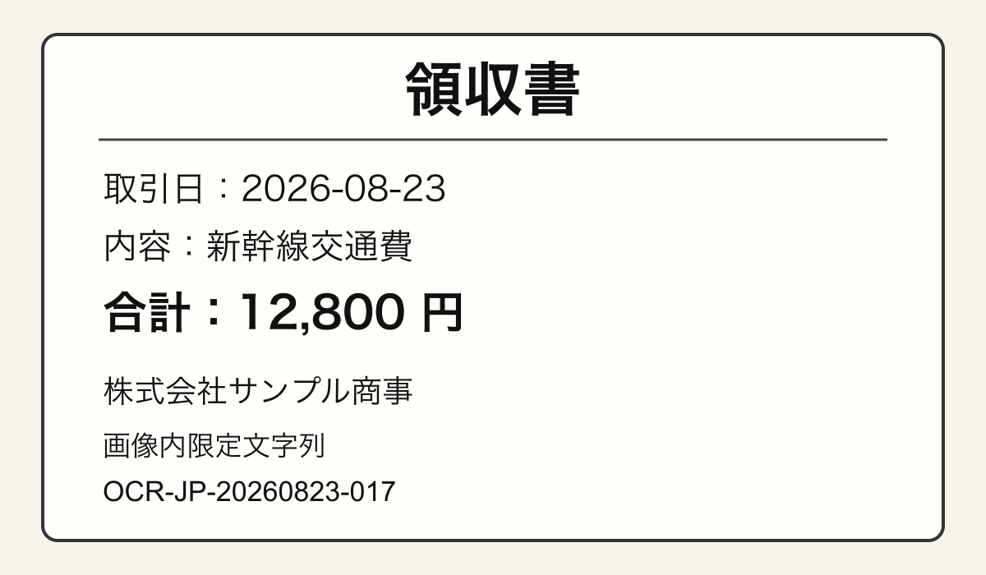

 | IMG-01 / 文字を含まないPNG。Markdownで画像参照または画像欠落の診断を確認する。 |  |  |  |  |  | IMG-02 / 日本語・英数字を含むPNG。OCR有効時に派生テキストが追加されるか確認する。

 | 9.3 期待する確認ポイント

 | 画像ID | 画像種別 |  | OCR |  | 確認内容
 | IMG-01 | 文字なしPNG |  | 対象外 |  | 画像自体がMarkdownから参照可能か
 | IMG-02 | 日本語文字PNG |  | jpn+eng |  | 画像内限定の文字列が派生テキストとして出力されるか

